Normal
Edison Motor es una empresa de automóviles eléctricos, han lanzado su camión eléctrico de largo alcance eT-90 de última generación. Para promover las ventas, ofrecen 10 años de garantía de reemplazo en el sistema de batería. Para las pruebas y la simulación, asumieron que la vida útil promedio del sistema del motor es de 4500 días con una desviación estándar de 600 días. ¿Qué porcentaje de clientes obtendrá reemplazo?

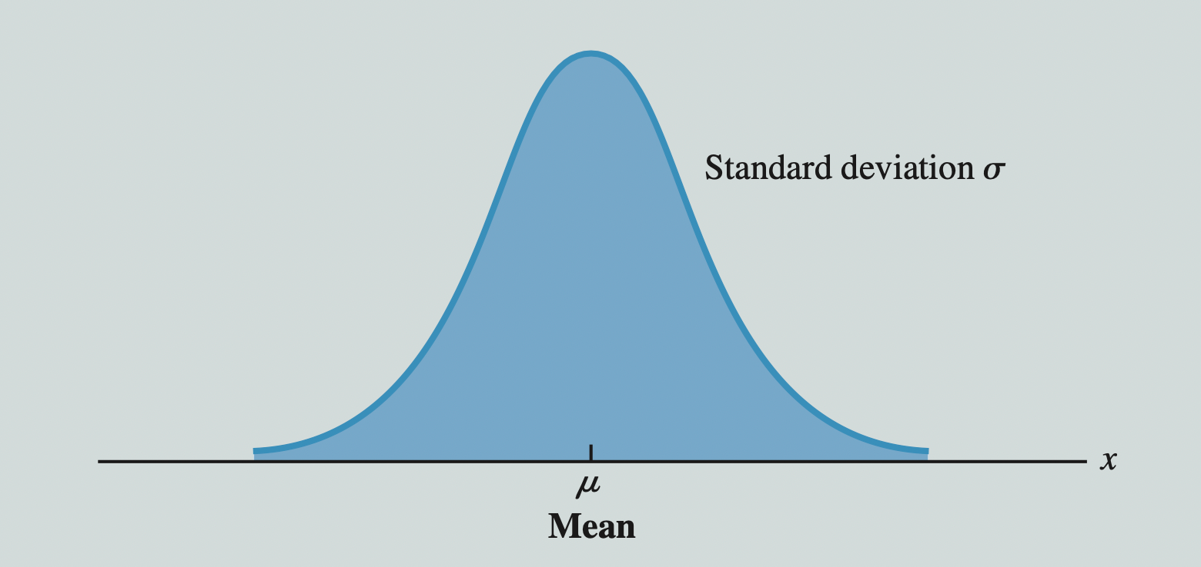
600
4500
3650
600
4500
15 %

 | Mean | 4500 | z | -1.4166666667 |  | Mean | 4500
 | SD | 600 |  |  |  | SD | 600
 | x | 3650 |  |  |  | Percent | 0.15
¿Qué porcentaje de clientes obtendrá reemplazo?
¿Cuál debería ser el período de garantía para cubrir solo el 15 % de los clientes?

Repuestos | 0.078290203545 | =DISTR.NORM.N(D24,D22,D23,TRUE) |  |  | Percent | 3878.1399663 | =DISTR.NORM.INV(N24;N22;N23)

Porcentaje | 7.83% | =DISTR.NORM.ESTAND.N(H22;VERDADERO) |  |  | z | -1.0364333895 | =DISTR.NORM.ESTAND.INV(N24)

 |  |  |  |  |  |  | z*sd+mean
 |  |  |  |  |  | x | 3878.14

Exponencial
Supongamos que John es gerente de una compañía aérea. Los clientes deben recoger su tarjeta de embarque en el mostrador antes de embarcar. El tiempo de procesamiento para generar una tarjeta de embarque es de 3 minutos. El número esperado de llegadas de clase ejecutiva por hora es 6. ¿Cuál es la probabilidad de que el próximo cliente de clase ejecutiva tenga que esperar para recoger su tarjeta de embarque?

Lamda | 6 | per hour
x0 | 3 | min
x0 | 0.05 | hour

P(x<=0.05) | 0.25918177932 | =DISTR.EXP.N(D11,D8,TRUE)

X | Prob
0.01 | 5.6505872015 | =DISTR.EXP.N(C15,$D$8,FALSE)
0.02 | 5.3215226203
0.03 | 5.0116212685
0.04 | 4.7197671664
0.05 | 4.4449093241
0.06 | 4.1860579564
0.07 | 3.9422809189
0.08 | 3.7127003508
0.09 | 3.4964895142
0.1 | 3.2928698166
0.11 | 3.101108007
0.12 | 2.9205135358
0.13 | 2.7504360678
0.14 | 2.5902631406
0.15 | 2.4394179584
0.16 | 2.2973573159
0.17 | 2.163569641
0.18 | 2.0375731539
0.19 | 1.9189141309
0.2 | 1.8071652715
0.21 | 1.701924159
0.22 | 1.6028118118
0.23 | 1.5094713184
0.24 | 1.4215665521
0.25 | 1.3387809609
0.26 | 1.2608164272
0.27 | 1.1873921945
0.28 | 1.1182438562
0.29 | 1.0531224037
0.3 | 0.99179332933
0.31 | 0.93403578221
0.32 | 0.87964177278
0.33 | 0.82841542387
0.34 | 0.78017226527
0.35 | 0.73473856952
0.36 | 0.69195072623
0.37 | 0.65165465295
0.38 | 0.61370524029
0.39 | 0.57796582938
0.4 | 0.54430771974
0.41 | 0.5126097058
0.42 | 0.4827576405
0.43 | 0.45464402414
0.44 | 0.42816761734
0.45 | 0.40323307644
0.46 | 0.37975061016
0.47 | 0.35763565625
0.48 | 0.336808577
0.49 | 0.31719437243
0.5 | 0.29872241021

